상품제안서
컬러풀 노트북 가방 | 상품코드: F18032

 |  |  |  |  |  |  | 02-412-0044 | www.easy1.co.kr
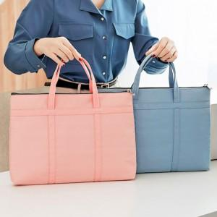

【상세/제작정보】

【인쇄/포장옵션】 | 실크 / 포장불가능

【공급단가】 | 수량 | 200~ | 400~ | 600~ | 1,000~ | 2,000~
*VAT별도 | 단가 | 10,930원 | 10,530원 | 10,120원 | 9,720원 | 9,470원

【상품 URL】 | https://easy1.co.kr:443/src/goods_detail.php?gdno=18032

